Bug

Баг-репорт

FB01 |  | Кнопка "Оплатить" неактивна поcле ввода номера телефона для оплаты с помощью SMS
Major |  | Пономаренко С.Н. | High | Покупка
Окружение
Windows 7 (64-bit) SP1
Firefox 86.0 (64-bit)
PreConditions
1 | Пользователь авторизован
2 | Номер телефона: +79876543210
3 | перейти на https://www.ivi.ru/watch/448974
Steps to reproduce
1 | Нажать на кнопку "Купить"
2 | Нажать на кнопку "Full HD 399 Р"
3 | Выбрать Оплатить по SMS
4 | Вести номер телофна
Actual Result
После ввода номера телефона, для последующей оплаты, кнопка "Оплатить 399 Р" неактивна
Expected Result
После ввода номера телефона для последующей оплаты активируется кнопка "Оплатить 399 Р"
Attachments
http://joxi.ru/krDV5w4H4XPER2
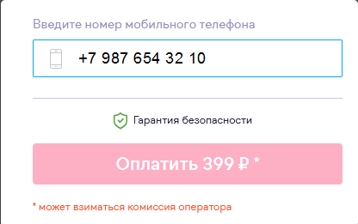

FR01 |  | Страница с разрешением доступа к аккаунту vk.com не отображается при регистрации через vk.com
Major |  | Пономаренко С.Н. | High | Регистрация
Окружение
Windows 7 (64-bit) SP1
Firefox 86.0 (64-bit)
PreConditions
1 | Пользователь должен быть зарегистрирован и авторизован в vk.com
2 | Перейти на сайт https://www.ivi.ru/profile
3 | Нажать "Войти или зарегистрироваться"
Steps to reproduce
1 | Нажать на иконку соц.сети vk.com
2 | Нажать кнопку "разрешить"
Actual Result
После выбора регистрации через vk.com, страница с разрешением доступа к аккаунту vk.com не отображается
Expected Result
После выбора регистрации через vk.com, отображется страница с разрешением доступа к аккаунту vk.com
Attachments
http://joxi.ru/VrwP6ZnC43l4gm

